Oppskrift
Nacho latinoNacho latino
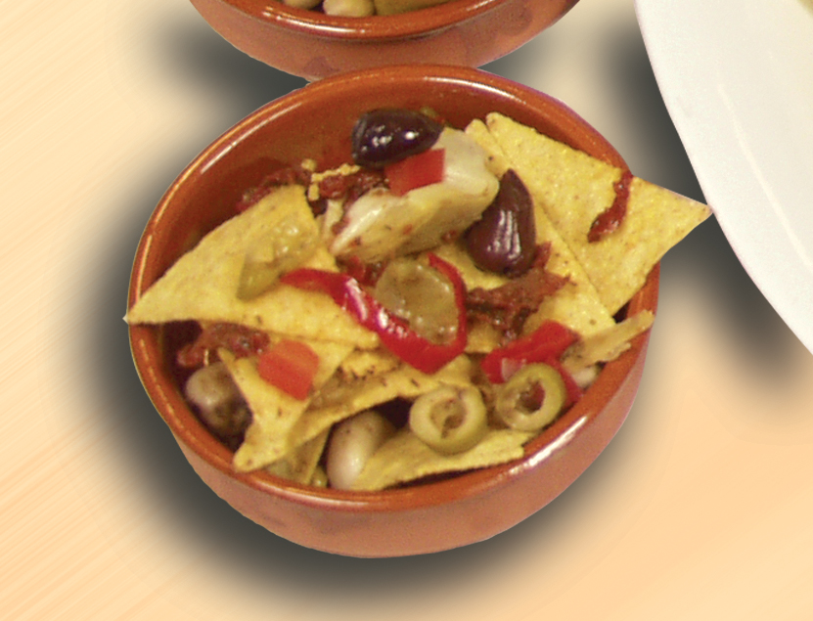

Legg tortillachips, olivensalat, soltørket tomat i strimler og hvitløksbåter lagvis i en tapasskål. Tips: I tapasrettene er porsjonene små, og beregnet utfra at et måltid består av 3-10 små porsjoner. Legg tortillachips, olivensalat, soltørket tomat i strimler og hvitløksbåter lagvis i en tapasskål. Tips: I tapasrettene er porsjonene små, og beregnet utfra at et måltid består av 3-10 små porsjoner.
Number of servingsNumber of servings | 1
EPDEPD | ProductProduct | Per servingPer serving |  | TotalTotal |  | QtyPerPackQtyPerPack | PackSizePackSize | PackUnitPackUnit | PackagingPackaging | ItemsItems
 | Mission Tortilla Chips Mission Tortilla Chips | 10 | gg | 0 | gg |  |  |  |  | 0
18023131802313 | Olivensalat *(Svoveldioksid eller sulfitter)Olivensalat *(Svoveldioksid eller sulfitter) | 0.015 | kgkg | 0 | kgkg | 4 | 2.3 | kgkg | 4x2.3kg4x2.3kg | 0
27130482713048 | Soltørkede Tomater Strimlet Soltørkede Tomater Strimlet | 0.005 | ll | 0 | ll | 3 | 1.88 | ll | 3x1.88l3x1.88l | 0
 | Paradiso Grillet hvitløk Paradiso Grillet hvitløk | 0.005 | kgkg | 0 | kgkg |  |  |  |  | 0

 | * Allergens* Allergens

